题目
【18春训营 -价值投资新时代】任务九：房地产—十字路口
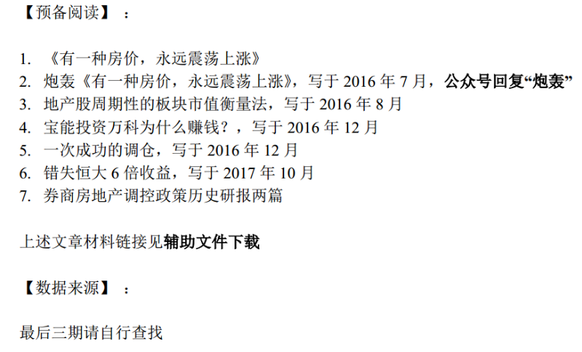

【通关题】

1、列举万科2014年1月至2018年4月每个月的销售面积和销售金额，计算均价和同比增速。

2、列举万科2014年一季度至2018年一季度每个季度的营收和净利，计算同比增速。

3、谈谈你的发现。

4、简述房地产行业的商业模式，房企可以通过哪些方式提高股东回报？

5、一家房地产公司拿地后一直不开发坐等地价升值，对股东而言是否更好？

6、房地产企业为什么普遍缺钱？

7、如果房价不涨了，什么是衡量房地产企业的最终价值的关键？

8、万科成为房企30年来的王者，恒大成为近10年的王者靠的是什么？

9、观察九斗数据上万科前一轮房地产周期中市盈率、市净率的底部和股息率的顶部，制定你的房地产行业投资策略。

【附加题】

1、计算恒大2015年的最低市盈率、市净率和最高股息率。

2、港股地产股的估值远低于A股，为什么？

3、结合春训营行业研究课程中的前几期内容，谈谈投资房地产行业的机遇与风险。

阅读资料
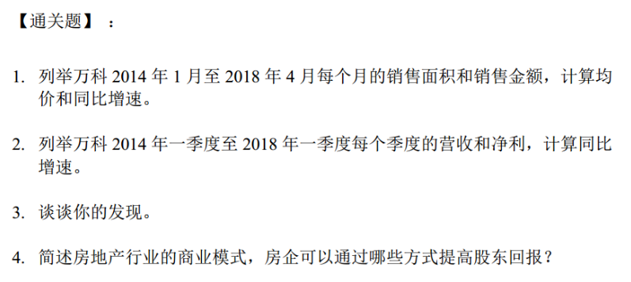
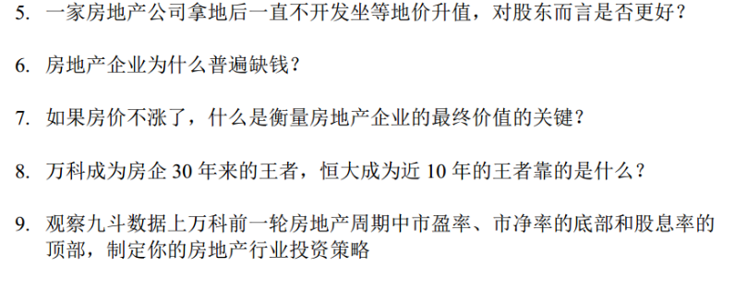
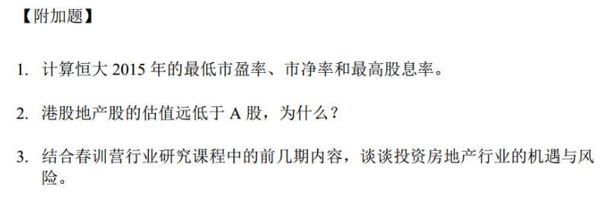
【18春训营 -价值投资新时代】任务八：医药—变局（Ⅱ）

